报价单
报 价 单
客户名称： |  | 深圳时尚小镇美憬阁精选酒店
报价单位： |  | 报价单位名称：
 |  | 报价单位地址：
 |  | 报价单位联系人： 联系方式： 邮箱：
酒店联系人： |  | 王经理：联系电话：158 8970 8885 龙小姐：联系电话：190 6518 9710

序号 | 项目名称 | 品牌/型号规格 |  |  | 回标品牌 规格 型号 技术参数描述 | 单位 | 数量 | 税前单价 | 税率 | 税后单价 | 税前合价 | 税后合价 | 备注
1 | 扶手梯清洁机 | 超宝 HY-450 重量不小于38.5kg 工作宽度不小于450mm 容量不小于10L 滚刷电机功率220W 吸尘电机1000W 220V-240V~50Hz 包装尺寸945*550*315mm | 力牌 LP-460 电压：220V 50HZ 功率：2000W 容量:20L 工作宽度：45CM 电线长度：15M 净重：35KG 绝缘等级：1级 | 坦能 MW340 电压：220V 功率：1000W 清水箱：4L 清洗宽度：340mm 滚刷转速：650rpm 重量：26.5kg 电源线长度：12m |  | 台 | 1 |  | 13% | 0.00 | 0.00 | 0.00 |  | 补充3个品牌及型号
2 | 扫地车 | 凯驰 KM 210/180 R Classic Bp 理论清洁效率 平方米/小时 21000 电池 伏特/安时 48/200 驱动电机功率 瓦 2200 清扫宽度 毫米 2100 过滤面积 平方米6 工作速度 千米/小时 10 主刷宽度不小于790mm 最大爬坡率 % 25 转弯半径 毫米 1200 续航时间 小时 6-8 尘箱容积不小于180L 水箱容积不小于140L 重量不小于930kg 尺寸 毫米 2160*2100*1960 | 力奇 1300NIL 电压 (V)：24 额定功率(W)：2640 工作宽度(不含双边刷)(mm)：700 工作宽度(含双边刷)(mm)：1350 理论/实际清洁效率(双边刷)(m/h)：8100/5670 声压级 (dB(A))：72+/-3 主刷转速 (转/分)：600 最大爬坡能力(作业中)(%)：20% 最大行驶速度(km/h)：8 转弯所需最小通道宽度(mm):2550 垃圾箱容量 (L):130 主过滤面积(m):3.5 长x宽x高(cm):168X105.5X130 净重 (kg)：688 | 坦能荣恩 R-PQXS 驱动马达功率：2200W 滚刷电机：1000W 边刷电机：140W *4 爬坡能力：20% 清扫宽度：1900mm 工作效率：19000m²/h 尘箱容量：160升 水箱容量：90升 尺寸（带顶棚）：2260*1900*2150㎜ 真空过滤面积：5.5平方*2 重量：850KG |  | 台 | 1 |  | 13% | 0.00 | 0.00 | 0.00 |  | 补充3个品牌型号，技术参数
3 | 高压水枪 | 凯驰 KARCHER HD 6/15-4 Classic *CN 电源： – 1Ph/230V/50Hz 额定功率： 3,400 w 工作压力： 70-150 bar 工作流量： 450-600l/h 最高进水温度： 60 0C 重量（净重）： 52 Kg. 尺寸：700 x 455 x 1010 mm | 力奇MC 2C-120/520 T EU 泵压力（Bar）：120 清洗强度（Kg/Force）：2.2 最大流量/ICE流量（升/小时）：520/470 最大进水温度（℃）：60 泵转速（RPM）：2800 长X宽X高（毫米）：394X391X955 重量（千克）：27.1 功率（千瓦）：2.3 电压/相制/频率/电流（V/~/Hz/A）：230/1/50/10 电线长度（米）：5 高压软管长度（米）：10 柱塞数量：3 喷嘴尺寸：0340 自吸高度（米）：0.5 | 坦能 PWC23 清洁压力:160Bar 清洗流量:600L/H 电气规格:1-230-50 设备功率:3000W 电机控制:压力控制 设备尺寸:40L*35W*85H 重量:26.6Kg |  | 台 | 1 |  | 13% | 0.00 | 0.00 | 0.00 | 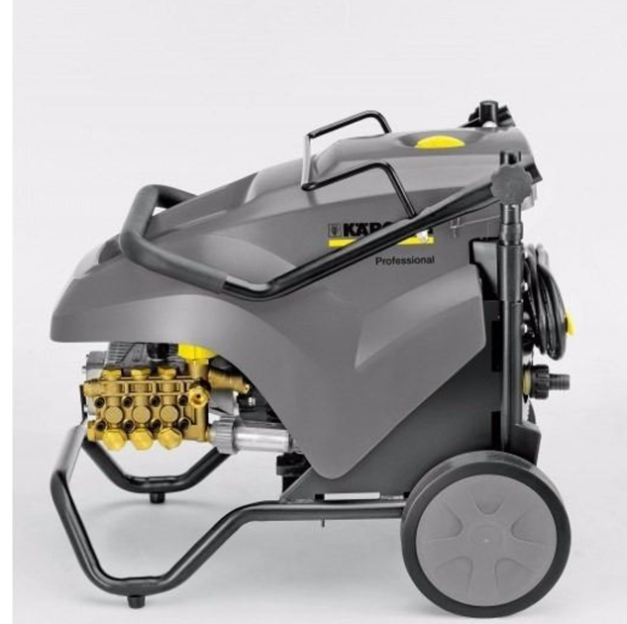 | 补充3个品牌型号，技术参数
合计： |  |  |  |  |  |  |  |  |  |  | 0.00 | 0.00
备注：以上报价含税含运费。按要求送到指定地点。 注意：增值税专用发票须按商品明细开具，否则本公司有权拒绝接收不合法规的发票，直到提供正规专票后才予以付款，请知悉！

供应商确认(盖章）：
报价日期：2025-7 有效期至：2025-12

